Anleitung
Tool zur Düngeaufzeichnung nach Düngeverordnung (Stand vom: 10.8.2021) - Weidehaltung
 |  |  | Version 1.2 Oktober 2023
Rechtlicher Rahmen nach DüV § 10 Abs. 2 Satz 2 Aufzeichnung der Weidetage
Die Aufzeichnung der Weidetage sowie Art und Zahl der auf der Weide gehaltenen Tiere erfolgt nach Abschluss der Weideperiode, d. h. unmittelbar nach dem letzten Weidegang auf der Fläche. Die Dokumentation erfolgt auf gesamtbetrieblicher oder Einzelschlagebene bzw. BE. Weideflächen, die einheitlich bzw. vergleichbar bewirtschaftet werden, können zu Bewirtschaftungseinheiten zusammengefasst werden. Eine Dokumentation der Summe der Weidetage ist ausreichend, ein ausführliches Weidetagebuch ist nicht erforderlich. Die Einteilung der Tierarten erfolgt nach Tier- bzw. Produktionsart. Anzurechnende Mindestwerte von N Brutto siehe rechter Kasten (hinterlegt in den einzelnen Tabellenblätter. | DüV Anlage 2 (zu § 3 Absatz 4 Satz 2 und § 6 Absatz 4, 5 und 7) Anzurechnende Mindestwerte in Prozent der Ausscheidungen an Gesamtstickstoff in Wirtschaftsdüngern tierischer Herkunft und andere Kenngrößen:
 | Rinder | 70
Welche Betriebe sind ausgenommen? | Schweine | 70
Siehe Entscheidungsbäume in Düngung-BW (innerhalb bzw. außerhalb der Nitratgebiete) | Geflügel | 60
Düngung-BW / Entscheidungsbäume | andere Tierarten (z.B. Pferde, Schafe) | 55
Welche Weideflächen sind ausgenommen? Flächen, die
• ausschließlich beweidet werden | Prüfspalten nach DüV § 10 Abs. 3 Nr. 2
• und auf denen maximal 100 kg NBrutto / ha und Jahr aus der Beweidung anfallen (Stickstoffausscheidung)
• und auf denen keine zusätzliche N-Düngung erfolgt. (in Spalte L mit Dropdown auswählen) | NBRUTTO kg / ha | Zusatzdüngung
 |  | Ja / Nein (Dropdown)
Anleitung Tool:
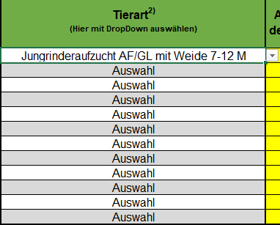
1. Eingabe Betriebsdaten / Weideverfahren / Düngejahr
2. Bezeichnung für Schlag / BE in Spalte A eintragen
3. Größe für Schlag / BE in ha in Spalte B eingeben
4. Tierart in Spalte C mit Dropdown auswählen
5. Anzahl der Tiere in Spalte D, Weidetage in Spalte E und Weidestunden in Spalte F eingeben
6. zusätzliche Düngung mit ja / nein angeben z.B. bei einer Mähweide mit Düngung
7. Allgemeine Überprüfung der Datenangaben in der Dokumentation

LAZBW
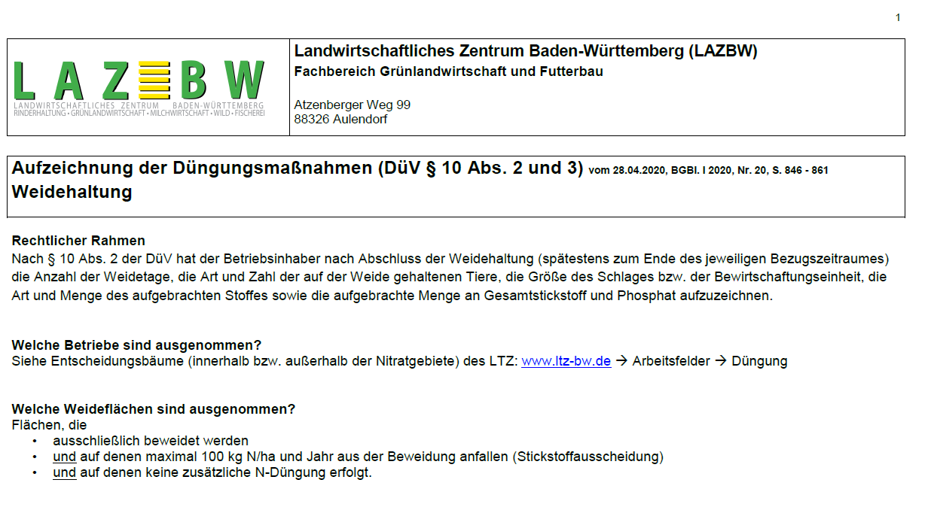
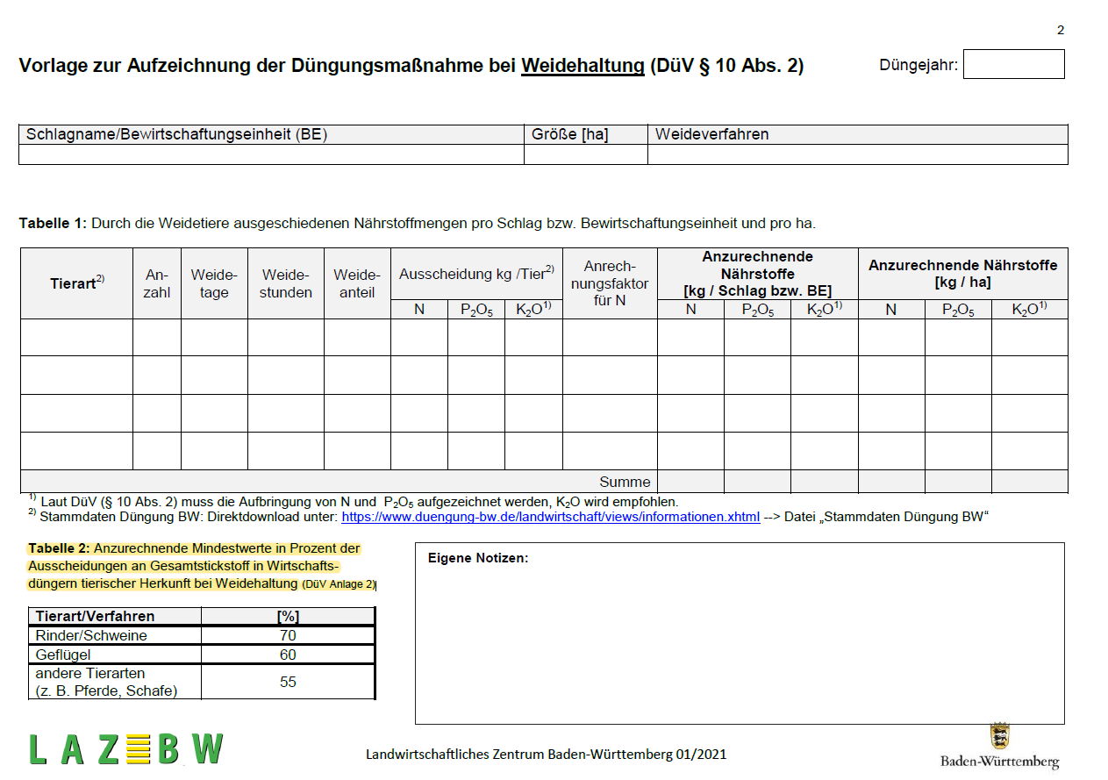
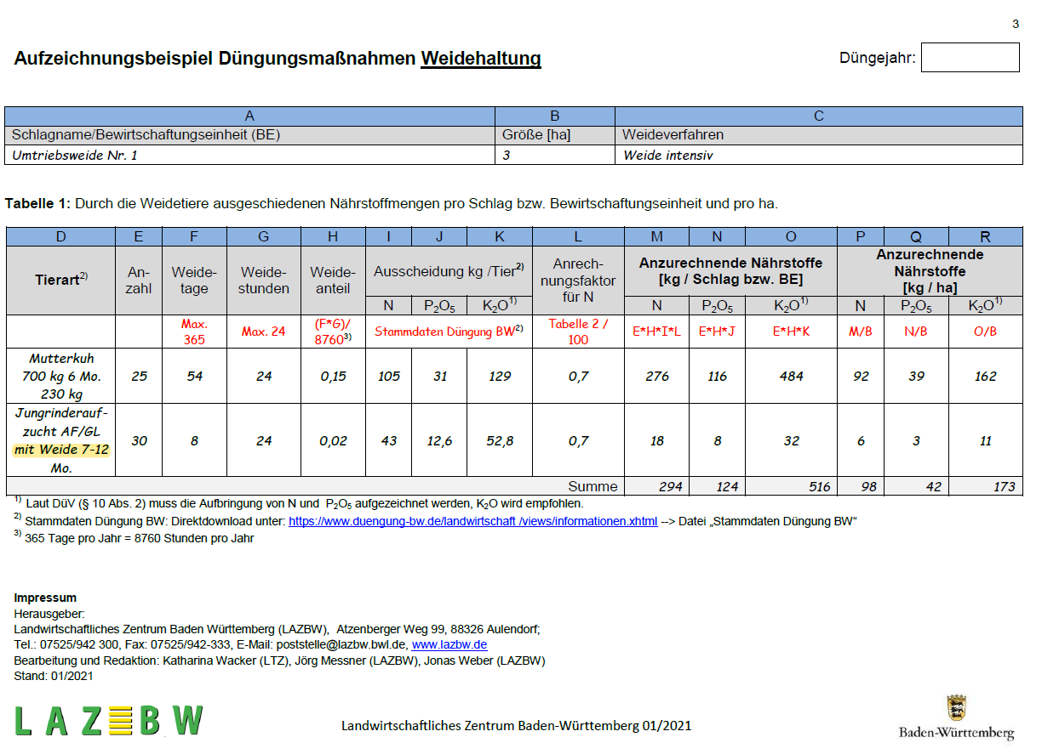
LAZBW PDF Dokument siehe Düngung-BW:
Aufzeichnung der Düngemaßnahmen (DüV § 10 Abs. 2 und 3) Weidehaltung

